Hoja1
Problema de Programación Lineal: Maximizar Ganancia |  |  |  |  |  | SOLUCION:
En una pastelería se hacen dos tipos de tortas: De Chantilly y de Chocolate. |  |  |  |  |  | 1. Seleccionar la celda de la función objetivo C23.
Cada torta chantilly necesita un cuarto de kg de relleno y produce una ganancia de |  |  |  |  |  | 2. Ficha Datos/ Solver
25 soles, mientras que una torta de chocolate necesita medio Kg. de relleno y |  |  |  |  |  | 3. Ingresar los siguientes datos en la ventana tal como se muestra en la figura:
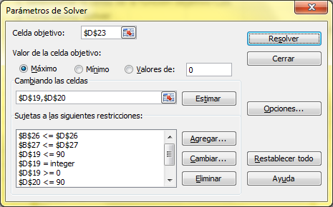
produce una ganancia de 40 soles.
Si en la pastelería solo se pueden hacer diariamente hasta 150 tortas en total, aunque por |  |  |  |  |  | Las restricciones son:
problemas de maquinaria solo se pueden preparar hasta 90 tortas de cada tipo, y además la
cantidad de masa maxima que se puede preparar es de 50 Kg. ¿Cuántas tortas de |  |  |  |  |  | $B$26<=$D$26
Chantilly, y cuantas de Chocolate se tendrán que hacer al dia para que la ganancia sea la |  |  |  |  |  | $B$27<=$D$27
maxima posible? |  |  |  |  |  | $D$19<=90
 |  |  |  |  |  | $D$19=integer
Planteamiento del Problema: |  |  |  |  |  | $D$19>=0
 |  |  |  |  |  | $D$20<=90
Datos: |  | Masa (kg) |  | Ganancia |  | $D$20=integer
 | Chantilly | r1 |  | g1 |  | $D$20>=0
 | Chocolate | r2 |  | g2

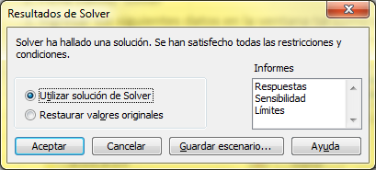
Incógnitas: |  |  | Producción |  |  | 4. Hacer clic en el botón Resolver, y luego en la siguiente ventana clic en Aceptar.
 | Chantilly | x
 | Chocolate | y

Función Objetivo (Z):
 | Ganancia Máxima |  |  |  | Z = g1.x + g2.y

Restricciones: |  |  |  |  | x é y son enteros
Masa |  |  |  | kg | r1.x + r2.y <= 50 | 5. En las celdas C19 y C20 aparecerán las cantidades que se deben producir para
Tortas |  |  |  | unidades | x + y <= 150 | obtener la máxima ganancia que aparecera calculada en C23.
 |  |  |  |  | x <= 90
 |  |  |  |  | y <= 90
 |  |  |  |  | x >= 0
 |  |  |  |  | y >= 0

